상품제안서
카카오 발라당 휴대용 선풍기 | 상품코드: S41213

 |  |  |  |  |  |  | 02-713-8555 | www.synergygift.co.kr
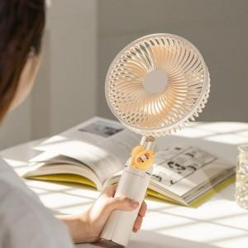 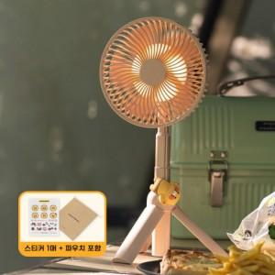 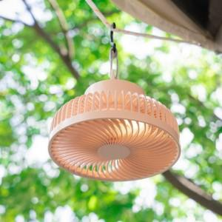

【상세/제작정보】

【인쇄/포장옵션】 | 레이저, 스티커 / 기본케이스

【공급단가】 | 수량 | 20~ | 100~ | 300~ | 500~ | 1,000~
*VAT별도 | 핑크 | 35,430원 | 33,480원 | 32,360원 | 31,520원 | 30,690원
 | 블랙 | 35,430원 | 33,480원 | 32,360원 | 31,520원 | 30,690원
 | 아이보리(단종) | 35,430원 | 33,480원 | 32,360원 | 31,520원 | 30,690원

【상품 URL】 | https://www.synergygift.co.kr:443/src/goods_detail.php?gdno=41213

